OZ
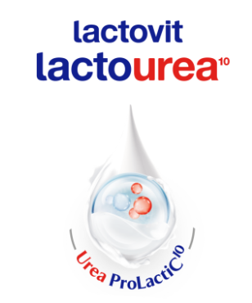
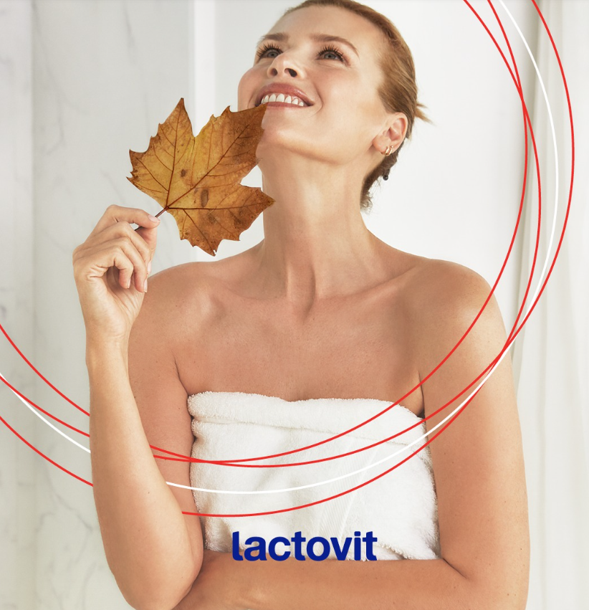
 |  | LACTOVIT balíčky
 |  | sprchový gel 500ml & tělové mléko 400ml
 |  | 2ks balíčků + pěnový krém Original 250ml ZDARMA
 |  | 3.2.-27.2.2026
kód | ean | název | bal. | b. PC b.DPH | sleva | akční PC b.DPH | obj. | obj.celkem
 |  | LACTOVIT balíčky
 |  | ke 2ks balíčků pěnový krém Lactovit Original 250ml ZDARMA
900123 |  | Lactovit*krém pěnový 250ml Originál zdarma (309) | 6 | 87.86 |  | 0.01 |  | 0.00
6282 | 8411135005792 | Lactovit*SG/mléko 500+ 400ml set Lactourea | 5 | 142.62 |  | 126.17 |  | 0.00
6283 | 8411135008144 | Lactovit*SG/mléko 500+ 400ml Lactourea Zpevňující | 5 | 142.62 |  | 126.17 |  | 0.00
6284 | 8411135008151 | Lactovit*SG/mléko 500+400ml set Lactooil | 5 | 142.62 |  | 126.17 |  | 0.00

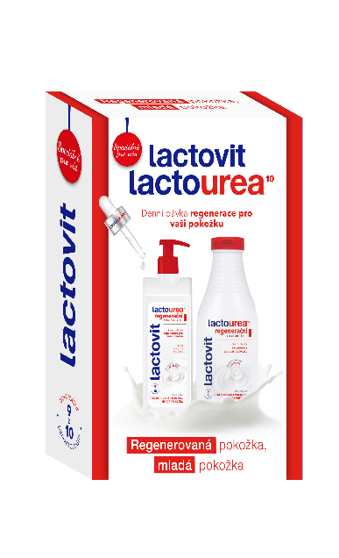 |  | 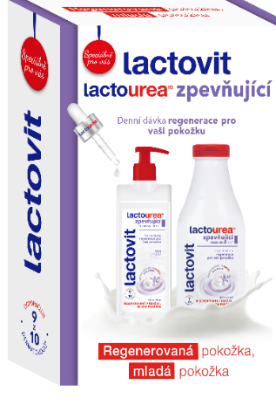 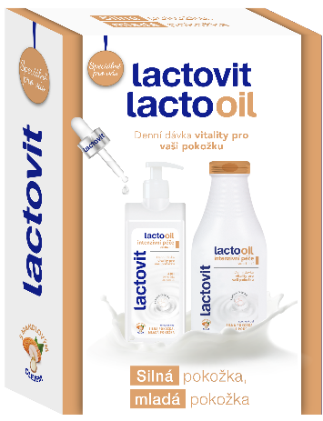 |  |  | 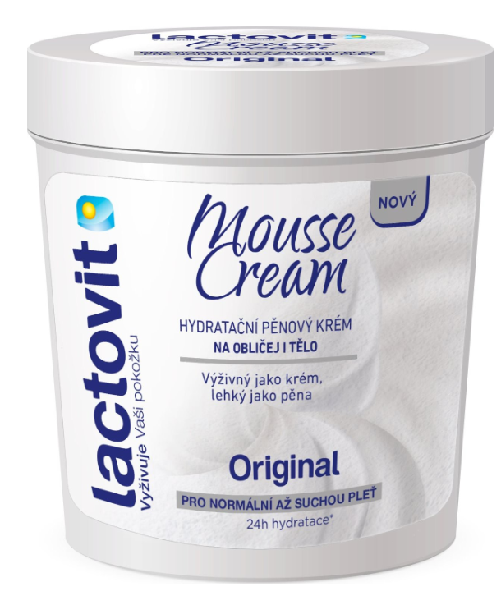 ke 2ks balíčků ZDARMA
 |  |  |  |  | Akce je platná do vyčerpání zboží zdarma
ESPACE velkoobchod drogerie s.r.o., Steinerova 604, 149 00 Praha 4, espace.objednavky@espacevo.cz, www.espacevo.cz

